注記
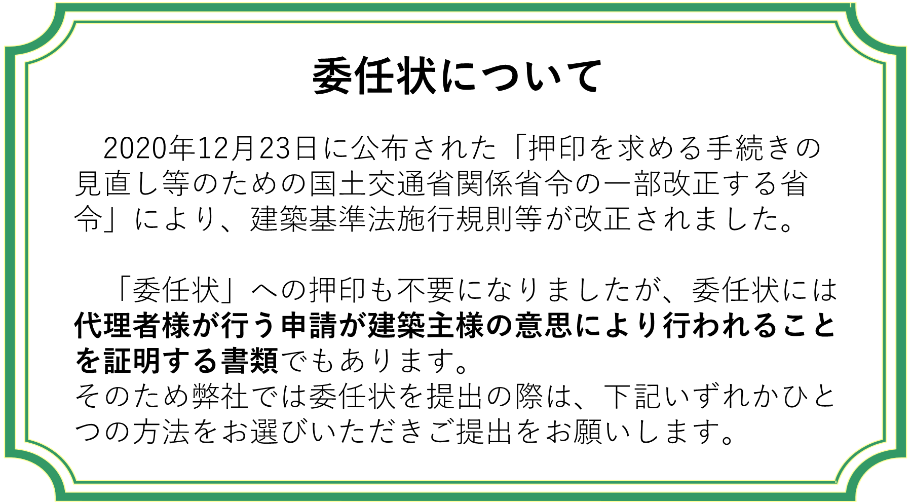

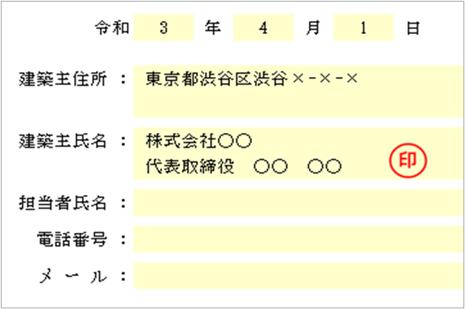
①建築主様の押印のある委任状
・住所、氏名をご記載ください。
（この場合、担当者氏名、電話番号、メールアドレスは不要です。）
・氏名横の空いている欄へ押印ください。
・本受付時に委任状原本を添付してください。
電子申請、オンライン申請の場合は押印後にスキャンした
PDFファイルをお送りください。

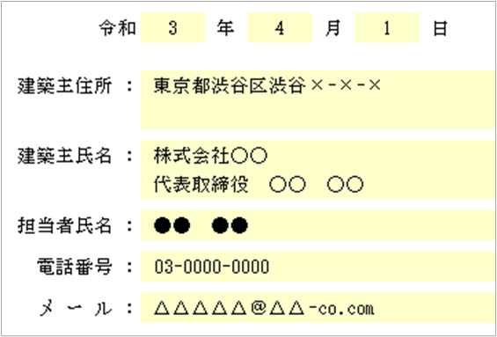
②建築主様の連絡先の記載がある委任状（押印不要）
・住所、氏名、電話番号、メールアドレスをご記載ください。
・建築主様が法人の場合、建築主様と同一法人の担当者様氏名、
電話番号、メールアドレスをあわせてご記載ください。
・代理者様への申請委任の有無の確認の為、弊社との取引状況
により建築主様(担当者様)へご連絡させていただく場合がござ
います。
・本受付時に委任状原本を添付してください。
電子申請、オンライン申請の場合は PDFファイルをお送りください。

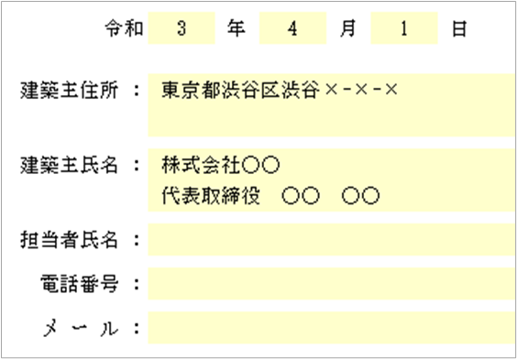
③委任状（押印不要）＋建築主様の申請意思を確認できる書類の写し
(「☑チェックマークをつけた業務に関する手続きの代理」という文言が確認できる書類）
・住所、氏名をご記載ください。
(この場合、担当者氏名、電話番号、メールアドレスは不要です。)
・本受付時に委任状原本を添付してください。
電子申請、オンライン申請の場合はPDFファイルをお送り
ください。
委任状原本に付属して建築主様の申請意思を確認できる書類
の写しまたはスキャンしたPDFファイルをお送りください。
をお送りください。

記載例
 |  |  |  |  |  |  |  |  |  |  |  |  |  | 住宅性能評価

委 任 状

 | 私は | ○○設計事務所
 |  | 代表取締役 ○○ ○○ |  |  |  |  | を代理人と定め下記に関する権限を委任致します。

 |  |  |  |  |  | 記

 |  |  | 設計 |  | 建設（新築） |  |  |  |  |  | 建設（既存）

 |  |  | 設計及び長期確認

 |  |  | 変更申請（設計・建設）

 |  |  | 軽微変更該当証明

 | 物 件 名： |  |  | ○○○邸

 | 敷地の地名地番： |  |  | 東京都渋谷区渋谷1-1-1

印鑑の有無等につきましては、「注記」シートをご確認ください。

 |  |  |  |  |  |  |  | 令和 |  | 4 | 年 | 2 | 月 | 1 | 日

 |  |  |  |  | 建築主住所 |  |  |  | ： | 東京都渋谷区渋谷×-×-×

 |  |  |  |  | 建築主氏名 |  |  |  | ： | 株式会社○○
 |  |  |  |  |  |  |  |  |  | 代表取締役 ○○ ○○

 |  |  |  |  | 担当者氏名 |  |  |  | ： | ●● ●●

 |  |  |  |  |  | 電話番号 |  |  | ： | 03-0000-0000

 |  |  |  |  |  | メ ー ル |  |  | ： | △△△△△＠△△co.com

